図表15
図表15 税務職員役付・男女別等年齢構成図
 |  |  |  |  |  |  |  | 平成28年4月13日現在
 |  | 年齢別職員数
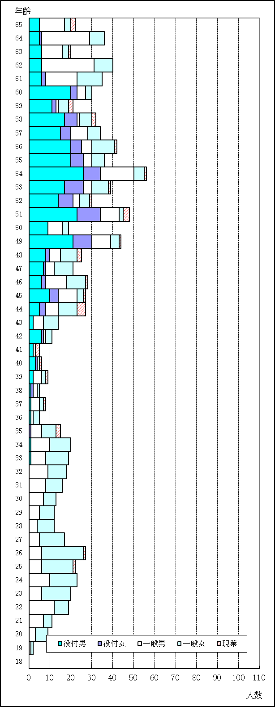
 | 年齢 | 総数 | 役付 |  | 一般 |  | 現業 | 千分比
 |  |  | 男 | 女 | 男 | 女
 | 65 | 22 | 5 | - | 12 | 3 | 2 | 21.0
 | 64 | 36 | 5 | 1 | 23 | 7 | - | 34.3
 | 63 | 20 | 6 | - | 10 | 3 | 1 | 19.0
 | 62 | 40 | 6 | - | 25 | 9 | - | 38.1
 | 61 | 35 | 6 | 2 | 15 | 12 | - | 33.3
 | 60 | 30 | 20 | 3 | 4 | 3 | - | 28.6
 | 59 | 21 | 11 | 2 | 1 | 5 | 2 | 20.0
 | 58 | 32 | 17 | 6 | 1 | 6 | 2 | 30.5
 | 57 | 34 | 15 | 5 | 8 | 6 | - | 32.4
 | 56 | 42 | 20 | 5 | 5 | 11 | 1 | 40.0
 | 55 | 36 | 20 | 6 | 4 | 6 | - | 34.3
 | 54 | 56 | 26 | 8 | 16 | 5 | 1 | 53.3
 | 53 | 39 | 17 | 9 | 4 | 8 | 1 | 37.1
 | 52 | 30 | 14 | 7 | 3 | 5 | 1 | 28.6
 | 51 | 48 | 23 | 11 | 9 | 2 | 3 | 45.7
 | 50 | 19 | 9 | - | 7 | 3 | - | 18.1
 | 49 | 44 | 21 | 9 | 9 | 4 | 1 | 41.9
 | 48 | 25 | 8 | 2 | 5 | 8 | 2 | 23.8
 | 47 | 21 | 7 | 1 | 4 | 9 | - | 20.0
 | 46 | 28 | 6 | 2 | 10 | 9 | 1 | 26.7
 | 45 | 27 | 10 | 4 | 9 | 3 | 1 | 25.7
 | 44 | 27 | 5 | 3 | 6 | 9 | 4 | 25.7
 | 43 | 14 | 2 | - | 5 | 7 | - | 13.3
 | 42 | 11 | 6 | 1 | 1 | 3 | - | 10.5
 | 41 | 5 | 2 | - | 1 | - | 2 | 4.8
 | 40 | 6 | 3 | 1 | - | 1 | 1 | 5.7
 | 39 | 9 | 2 | - | 4 | 2 | 1 | 8.6
 | 38 | 5 | 1 | 1 | 2 | 1 | - | 4.8
 | 37 | 8 | 1 | - | 4 | 2 | 1 | 7.6
 | 36 | 5 | 1 | - | 1 | 3 | - | 4.8
 | 35 | 15 | - | 1 | 5 | 7 | 2 | 14.3
 | 34 | 20 | 1 | - | 9 | 10 | - | 19.0
 | 33 | 19 | 1 | - | 7 | 11 | - | 18.1
 | 32 | 18 | - | - | 9 | 9 | - | 17.1
 | 31 | 16 | - | - | 8 | 8 | - | 15.2
 | 30 | 13 | - | - | 7 | 6 | - | 12.4
 | 29 | 12 | - | - | 5 | 7 | - | 11.4
 | 28 | 12 | - | - | 4 | 8 | - | 11.4
 | 27 | 17 | - | - | 5 | 12 | - | 16.2
 | 26 | 27 | - | - | 6 | 20 | 1 | 25.7
 | 25 | 22 | - | - | 6 | 15 | 1 | 21.0
 | 24 | 23 | - | - | 10 | 13 | - | 21.9
 | 23 | 20 | - | - | 6 | 14 | - | 19.0
 | 22 | 19 | - | - | 12 | 7 | - | 18.1
 | 21 | 11 | - | - | 7 | 4 | - | 10.5
 | 20 | 9 | - | - | 3 | 6 | - | 8.6
 | 19 | 2 | - | - | 1 | 1 | - | 1.9
 | 18 | - | - | - | - | - | - | -
 | 計 | 1050 | 297 | 90 | 318 | 313 | 32 | 1000
 | （注1）年齢は、平成29年3月31日を基準とした。
 | （注2）年齢61歳以上の職員は再任用職員である。

